상품제안서
AP6 시스템 다이어리 32절 | 상품코드: S37772

 |  |  |  |  |  |  | 02-713-8555 | www.synergygift.co.kr
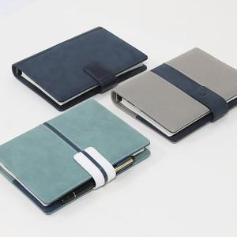 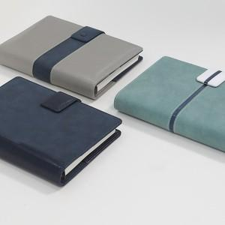 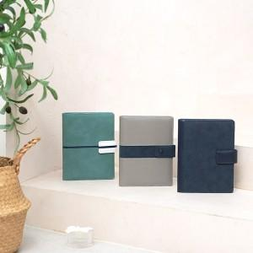

【상세/제작정보】 | <span style="font-size: 14pt;">※ 디자인 요청시/속지 추가시/화보 추가시 별도 비용 발생합니다</span><div><br></div><p><span style="font-size: 14pt;"></span><span style="font-size: 18.6667px;">※</span><span style="font-size: 14pt;">&nbsp;제작기간은 발주시점에따라 7~ 15일 소요예정입니다.​</span></p><p><span style="font-size: 14pt;">&nbsp;</span></p><p><span style="font-size: 14pt;"></span><span style="font-size: 18.6667px;">※ 200부 미만 연도 불박 진행시 50,000원(VAT별도) 일괄 발생 됩니다.</span><span style="font-size: 14pt;">​</span></p>

【인쇄/포장옵션】 | 불박, 금박, 은박 / 종이케이스

【공급단가】 | 수량 | 50~ | 200~ | 500~ | 1,000~ | 3,000~
*VAT별도 | 그레이 | 12,700원 | 12,020원 | 11,440원 | 11,050원 | 10,670원
 | 민트 | 12,700원 | 12,020원 | 11,440원 | 11,050원 | 10,670원
 | 네이비 | 12,700원 | 12,020원 | 11,440원 | 11,050원 | 10,670원
 | 색상혼합 | 12,700원 | 12,020원 | 11,440원 | 11,050원 | 10,670원

【상품 URL】 | https://www.synergygift.co.kr:443/src/goods_detail.php?gdno=37772

